AUTH — Xác thực
MODULE: MODULE 1: AUTHENTICATION — ĐĂNG KÝ & ĐĂNG NHẬP
Test Case ID | Chức năng | Tên Test Case | Điều kiện trước (Pre-condition) | Các bước thực hiện (Test Steps) | Dữ liệu kiểm thử (Test Data) | Kết quả kỳ vọng (Expected Result) | Kết quả thực tế (Actual Result) | Trạng thái | Độ ưu tiên | Ghi chú
TC-AUTH-01 | Đăng ký | Đăng ký thành công với thông tin hợp lệ | Chưa có tài khoản trong DB Hệ thống đang chạy | 1. Truy cập http://localhost:5173 2. Click tab "Đăng ký" 3. Nhập email hợp lệ 4. Nhập username hợp lệ 5. Nhập password >= 8 ký tự 6. Click nút "Đăng ký" | email: user01@test.com username: testuser01 password: Test@1234 | Tài khoản được tạo thành công. Hệ thống tự động đăng nhập và chuyển hướng đến trang Tìm kiếm. JWT token được lưu vào localStorage. | 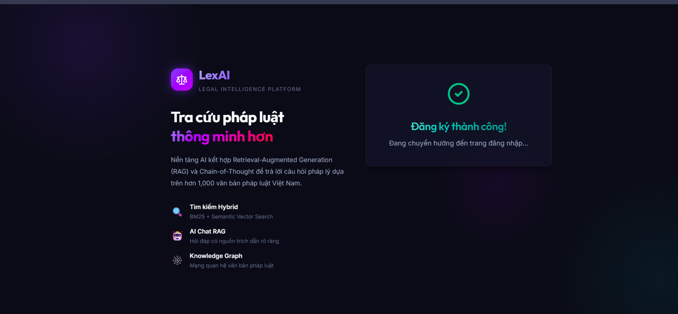 | Pass | High | API: POST /auth/register → 201 Created
TC-AUTH-02 | Đăng ký | Đăng ký với email đã tồn tại trong hệ thống | Đã có tài khoản với email user01@test.com | 1. Truy cập trang Đăng ký 2. Nhập email đã tồn tại 3. Nhập username khác 4. Click "Đăng ký" | email: user01@test.com username: newuser99 password: Test@1234 | Hiển thị thông báo lỗi: "Email đã được sử dụng". Tài khoản không được tạo. |  | Pass | High | API: POST /auth/register → 409 Conflict
TC-AUTH-03 | Đăng ký | Đăng ký với password quá ngắn (< 8 ký tự) | Không có điều kiện trước đặc biệt | 1. Truy cập trang Đăng ký 2. Nhập email hợp lệ 3. Nhập password: "abc123" 4. Click "Đăng ký" | password: abc123 (6 ký tự) | Hiển thị thông báo lỗi validate ngay tại Frontend. Không gọi API lên Backend. | 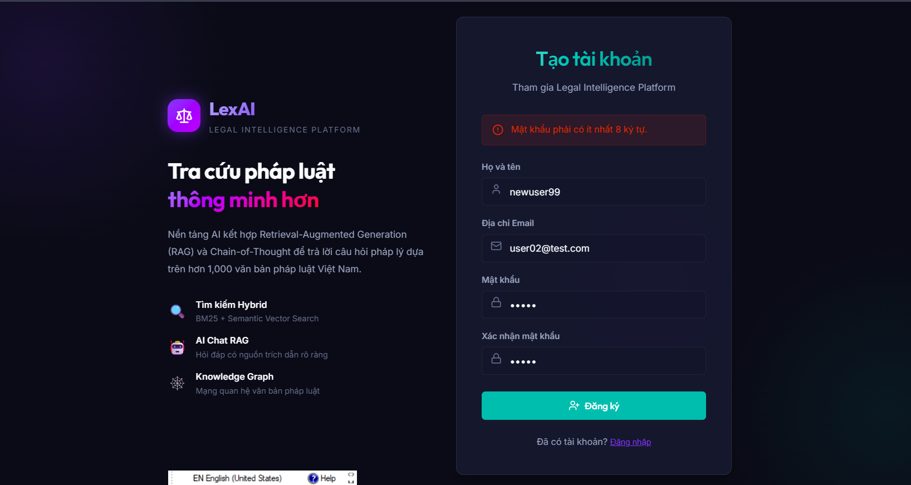 | Pass | Medium | Frontend validation — không cần API call
TC-AUTH-04 | Đăng ký | Để trống các trường bắt buộc | Không có điều kiện trước đặc biệt | 1. Truy cập trang Đăng ký 2. Để trống toàn bộ input 3. Click "Đăng ký" | (Tất cả các trường để trống) | 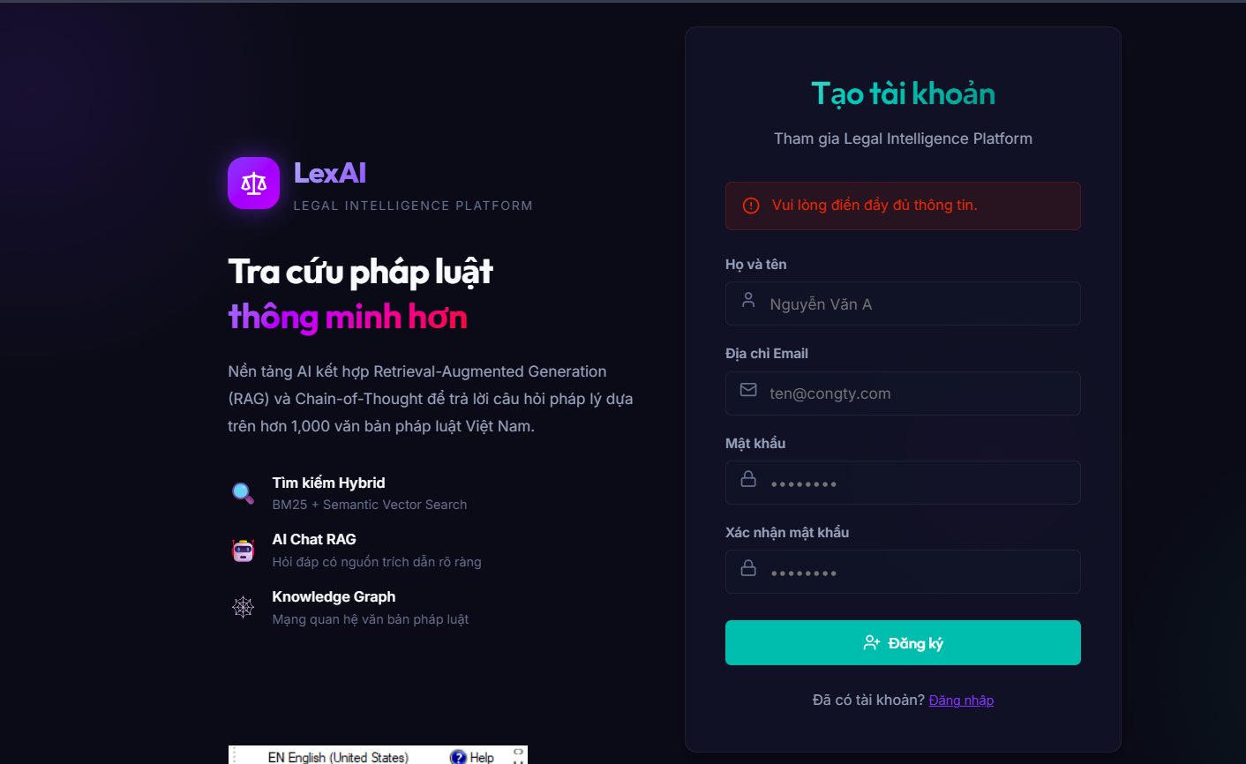 Hiển thị thông báo lỗi cho từng trường bắt buộc. Không gọi API. |  | Pass | Medium | Required field validation
TC-AUTH-05 | Đăng nhập | Đăng nhập thành công với thông tin hợp lệ | Đã có tài khoản hợp lệ trong DB | 1. Truy cập trang Đăng nhập 2. Nhập email đúng 3. Nhập password đúng 4. Click "Đăng nhập" | email: user01@test.com password: Test@1234 | Đăng nhập thành công. JWT token được lưu vào localStorage. Chuyển hướng đến trang Tìm kiếm. | 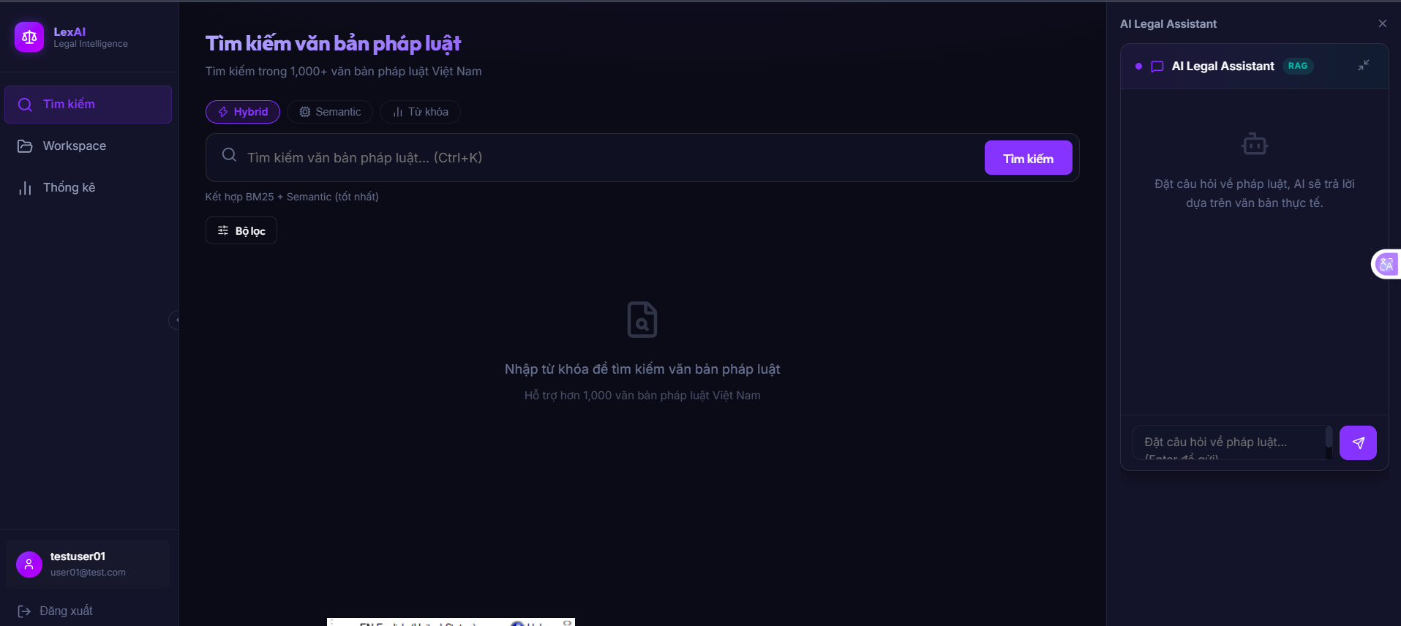 | Pass | High | API: POST /auth/login → 200 OK
TC-AUTH-06 | Đăng nhập | Đăng nhập với mật khẩu sai | Đã có tài khoản hợp lệ trong DB | 1. Truy cập trang Đăng nhập 2. Nhập email đúng 3. Nhập password sai 4. Click "Đăng nhập" | email: user01@test.com password: WrongPass! | 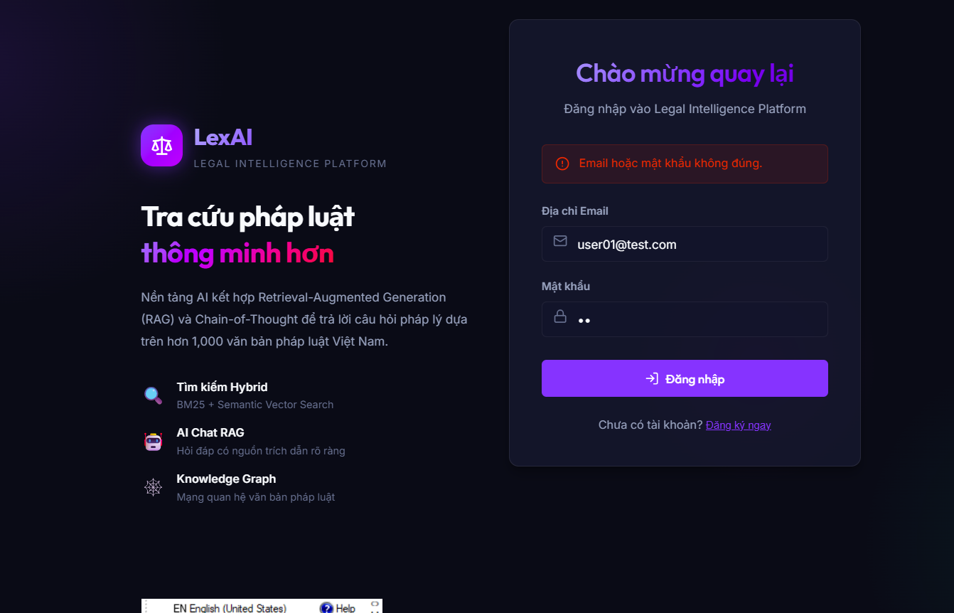 Hiển thị thông báo lỗi: "Email hoặc mật khẩu không đúng". Không cấp JWT token. |  | Pass | High | API: POST /auth/login → 401 Unauthorized
TC-AUTH-07 | Đăng nhập | Đăng nhập với email chưa tồn tại | Email chưa được đăng ký trong hệ thống | 1. Truy cập trang Đăng nhập 2. Nhập email không tồn tại 3. Nhập password bất kỳ 4. Click "Đăng nhập" | email: notexist@test.com password: AnyPass123! | Hiển thị thông báo lỗi: "Email hoặc mật khẩu không đúng". Không tiết lộ email có tồn tại hay không (bảo mật). | 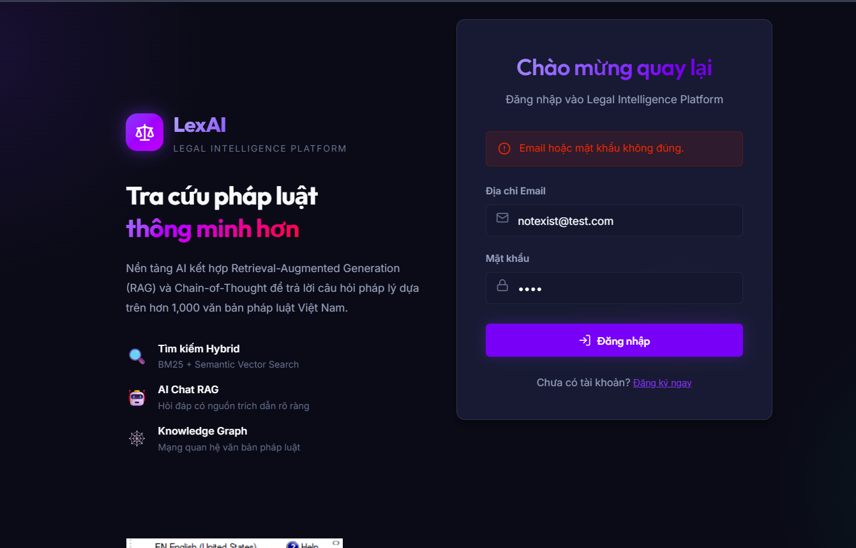 | Pass | High | API: POST /auth/login → 401 Unauthorized
TC-AUTH-08 | Đăng xuất | Đăng xuất thành công | Đang đăng nhập với tài khoản hợp lệ | 1. Click vào avatar/tên user ở Sidebar 2. Click nút "Đăng xuất" | (Đang đăng nhập) | 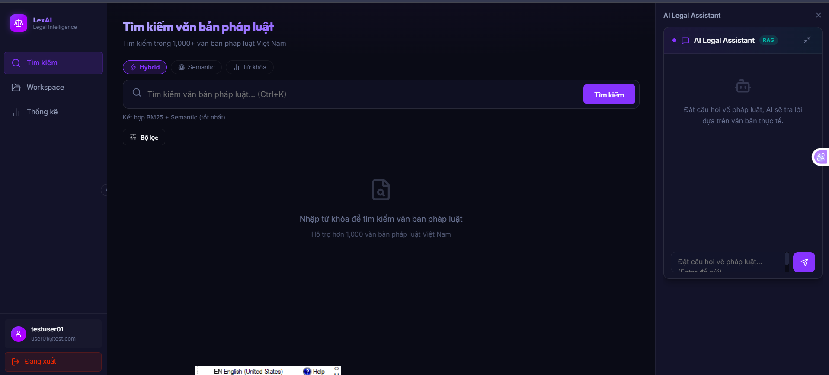 JWT token bị xóa khỏi localStorage. Chuyển hướng về trang Đăng nhập. Không thể truy cập lại trang Search khi nhấn Back. |  | Pass | High | Token cleanup + redirect
TC-AUTH-09 | Phân quyền | Truy cập trang bảo vệ khi chưa đăng nhập | Chưa đăng nhập (không có JWT token) | 1. Xóa token khỏi localStorage (DevTools) 2. Truy cập trực tiếp URL: http://localhost:5173/search | Không có JWT token trong localStorage | Tự động chuyển hướng về trang Đăng nhập. Không hiển thị nội dung trang Search. |  | Pass | High | Protected Route check

